Nikah
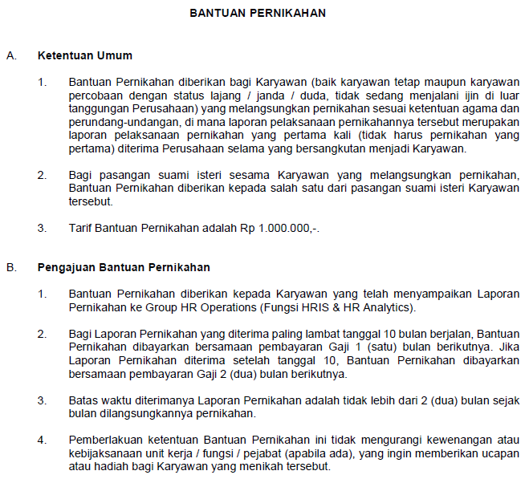
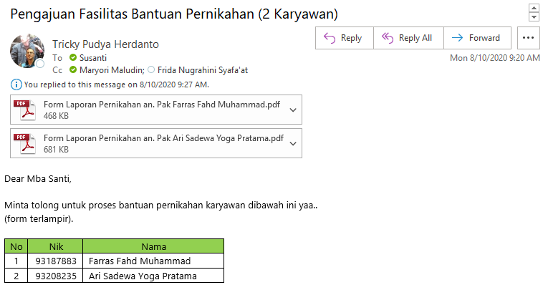
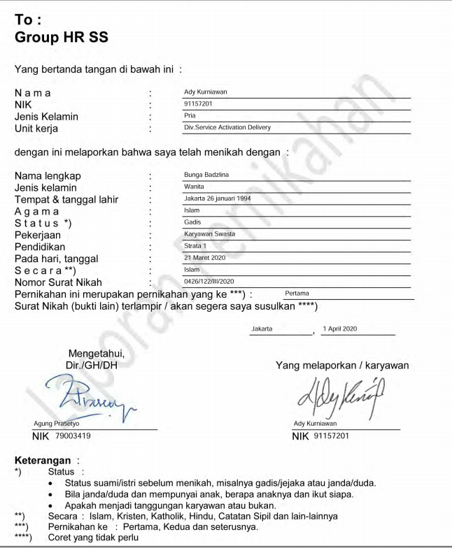
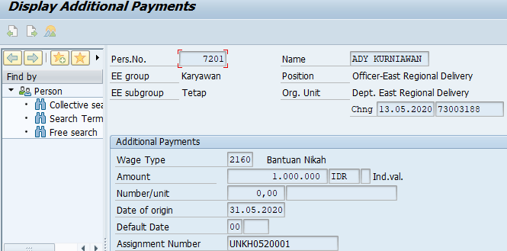
Nama | NIK | Jenis Kelamin | Unit Kerja | Nama Lengkap | NIK* | Jenis Kelamin | Tempat | Tanggal Lahir | Agama | Status* | Pekerjaan | Pendidikan | Hari, Tanggal Acara | Secara** | Nomor Surat Nikah | Pernikahan ke *** | Lampiran**** | Tanggal Pengajuan
Ady Kurniawan | 91157201 | Pria | Divisi Service Activation Delivery | Bunga Badzlina |  | Wanita | Jakarta | 26 Januari 1994 | Islam | Gadis | Karyawan Status | Strata 1 | 21 Maret 2020 | Islam | 0426/122/III/2020 | Pertama |  | 1-Apr-20

